Titelblatt
Tabelle
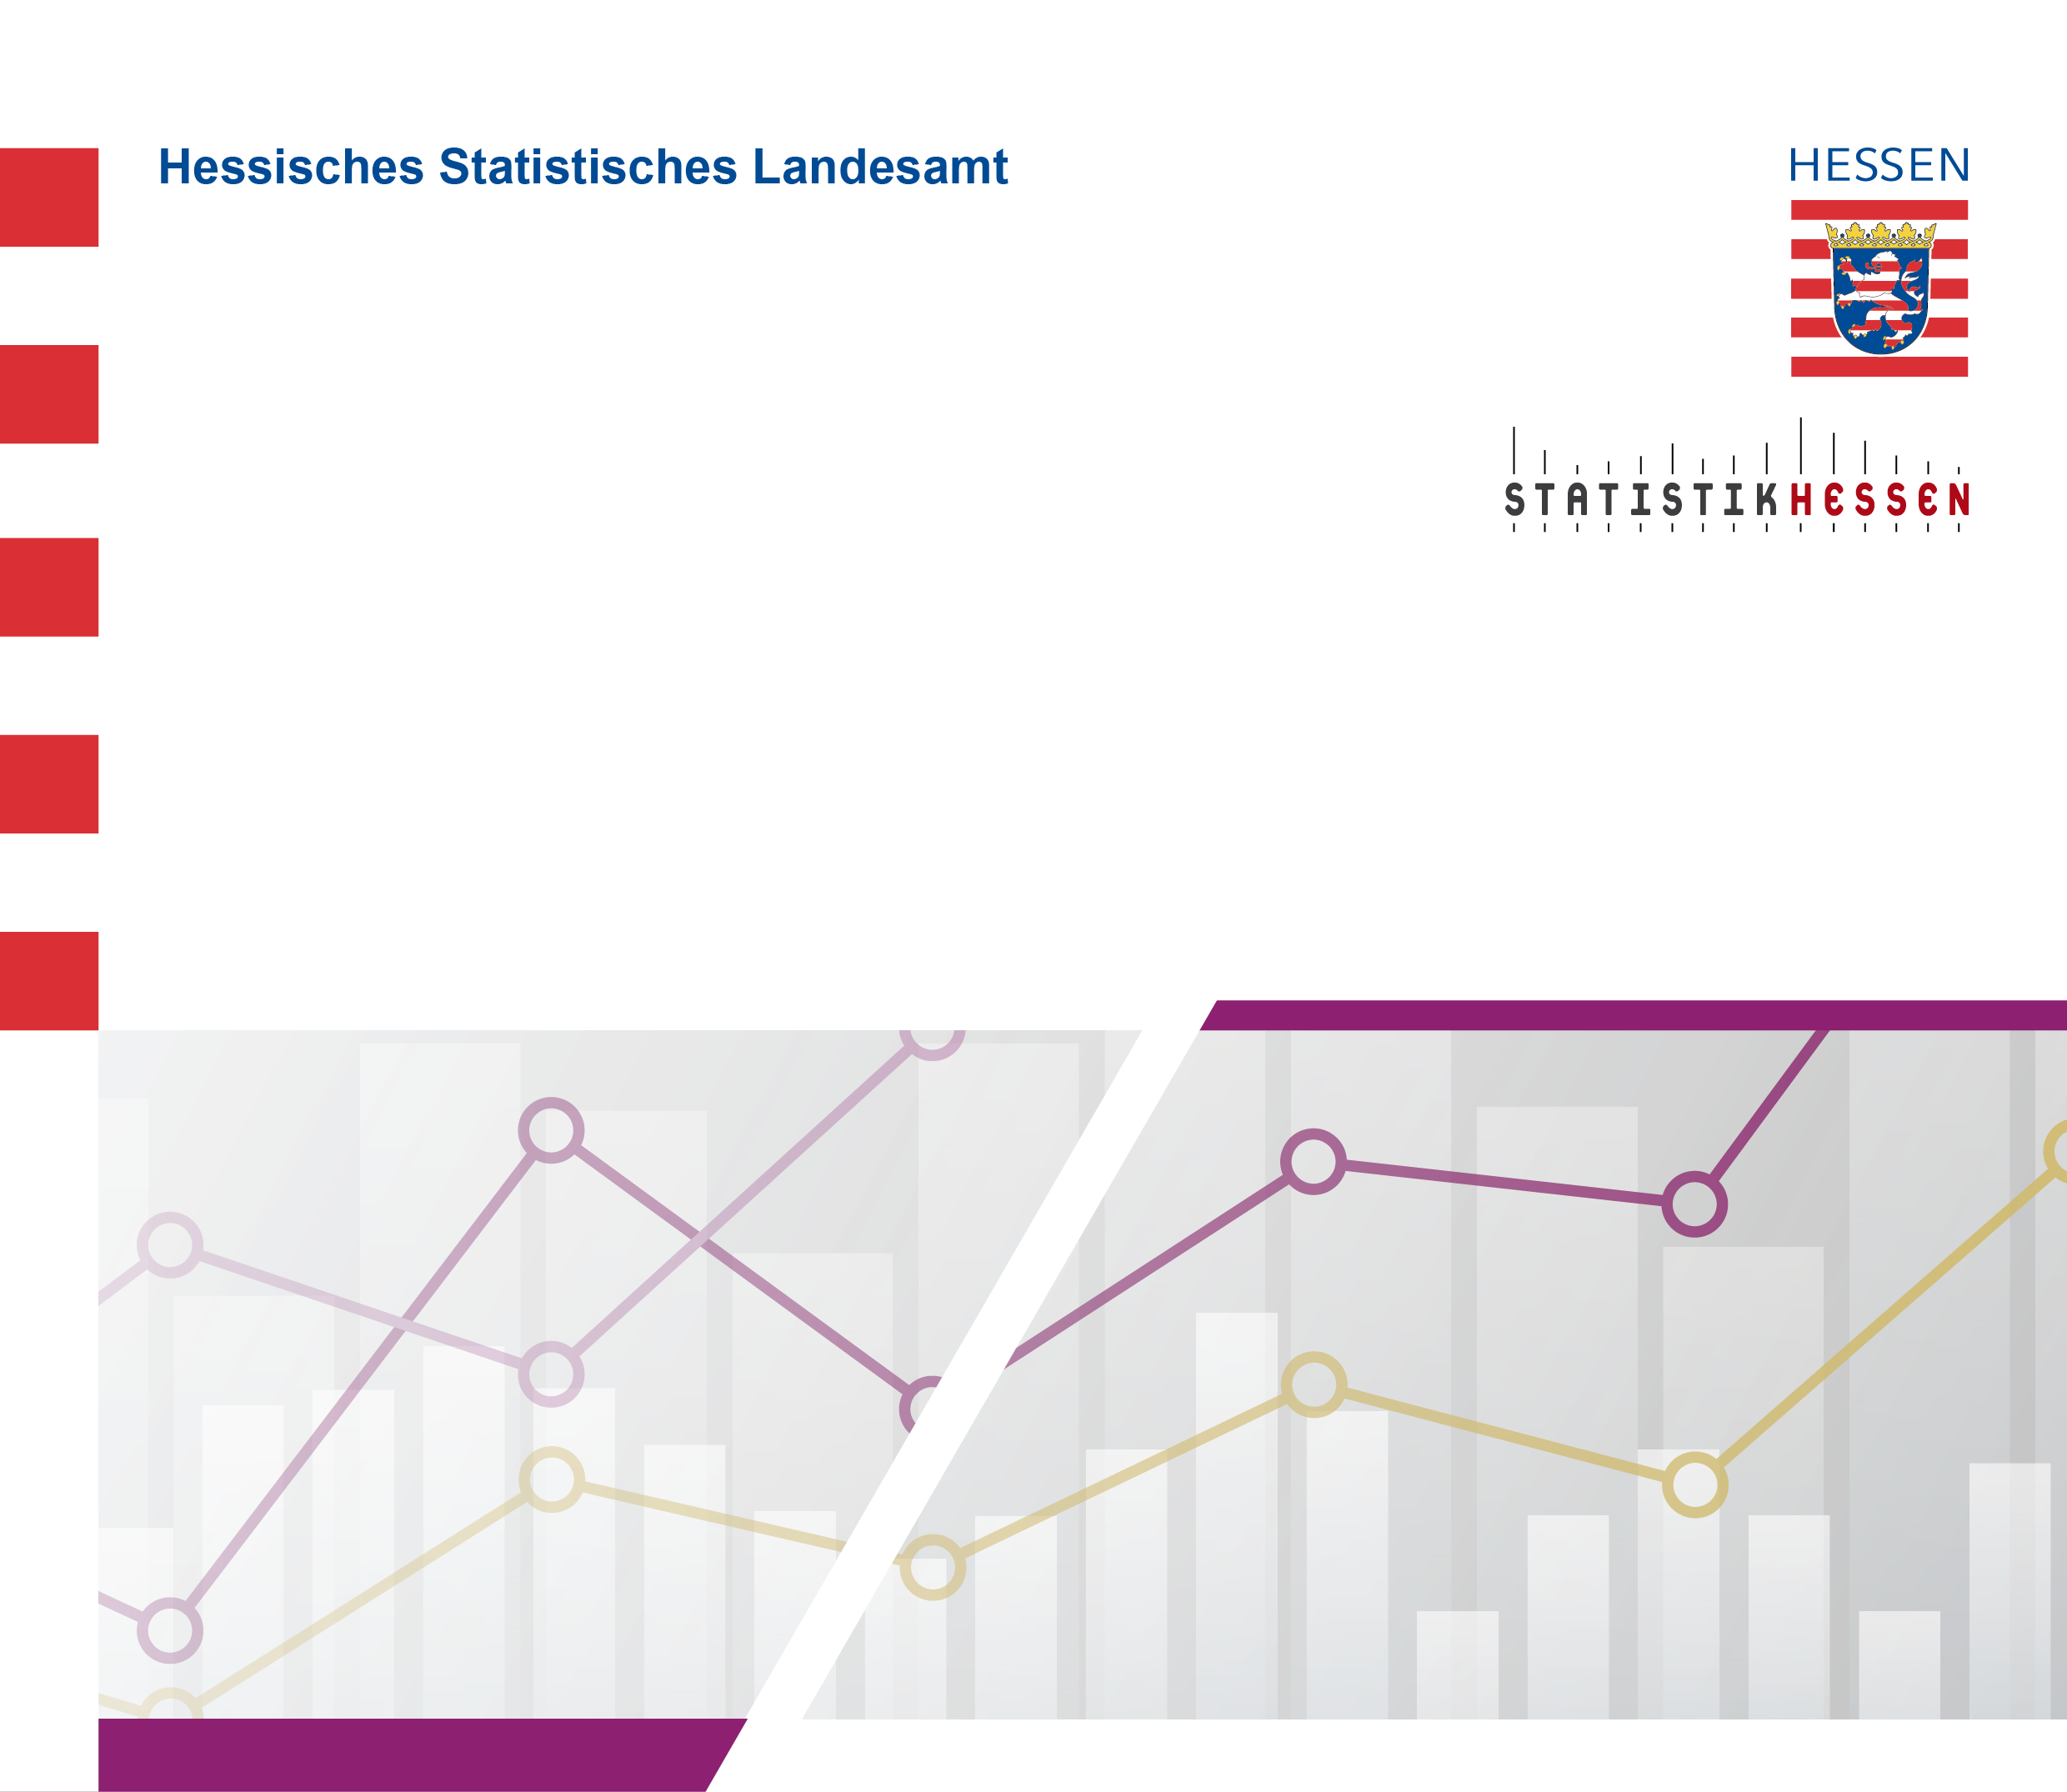
 |  | August 2026
 | Die 15 am stärksten besetzten
 | Ausbildungsberufe in Hessen 2025
 | — Insgesamt —

